TOP STAY SQ NEW
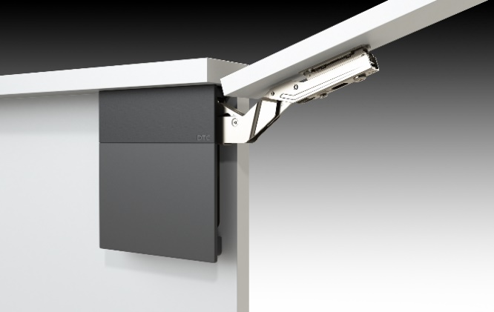 TOP STAY SQ NEW

Высота фасада h=250-600мм

1 | 1. Введите размеры фасада и вес ручки:
 | Высота, мм (max. 600) | Ширина, мм | + | Вес ручки, граммы
 | 550 | 700 |  | 200
2 | 2. Из раскрывающегося списка выберите материал фасада и получите значение веса, индекса и аритикул комплекта механизмов. Комплект состоит из 2-х механизмов.
 |  | Вес фасада, кг | Индекс (LF)
 |  | 6.55 | 3604
 | Цвет заглушек | С белыми заглушками | С серыми заглушками
 | Артикул комплекта механизмов | 0017400 | 0017401
 | Если фасад большой, необходим один дополнительный механизм из комплекта
 | Артикул подъемного механизма TOP STAYS SQ NEW должен соответствовать полученному индексу и подходящей высоте фасада. Значение индекса должно попадать в пределы значений для одного комплекта механизмов. Чем ближе индекс к среднему значению тем проще будет осуществляться регулировка механизма.
 | Артикул комплекта (арт. белый / серый) | Пределы значений индекса, h max | Среднее значение индекса
 | Top-Stay SQ "L" слабый (0017393 / 0017394) | 480 - 1250, h=250-400 мм | 865
 | Top-Stay SQ "M"средний (0017396 / 0017397) | 960 - 2350, h=250-500 мм | 1655
 | Top-Stay SQ "H" сильный (0017398 / 0017399) | 1600 - 3600, h=250-500 мм | 2600
 | Top-Stay SQ "С" очень сильный (0017400 / 0017401) | 2500 - 4500, h=250-600 мм | 3500
www.dtcrussia.ru

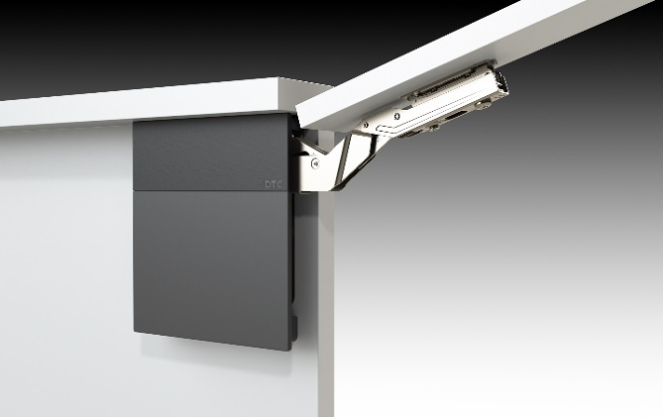 TOP STAY SQ NEW PUSH

Высота фасада h=250-600мм

1 | 1. Введите размеры фасада:
 | Высота, мм (max. 600) | Ширина, мм | Без ручки
 | 600 | 500
2 | 2. Из раскрывающегося списка выберите материал фасада и получите значение веса, индекса и аритикул комплекта механизмов. Комплект состоит из 2-х механизмов.
 |  | Вес фасада, кг | Индекс (LF)
 |  | 3.63 | 2178
 | Цвет заглушек | С белыми заглушками | С серыми заглушками
 | Артикул комплекта механизмов | 0017406 | 0017407
 | Если фасад большой, необходим один дополнительный механизм из комплекта
 | Артикул подъемного механизма TOP STAYS SQ NEW PUSH должен соответствовать полученному индексу и подходящей высоте фасада. Значение индекса должно попадать в пределы значений для одного комплекта механизмов. Чем ближе индекс к среднему значению тем проще будет осуществляться регулировка механизма.
 | Артикул комплекта (арт. белый / серый) | Пределы значений индекса, h max | Среднее значение индекса
 | Top-Stay SQ "L" слабый (0017402 / 0017403) | 580 - 1350, h=250-400 мм | 965
 | Top-Stay SQ "M" средний (0017404 / 0017405) | 1060 - 2450, h=250-500 мм | 1755
 | Top-Stay SQ "H" сильный (0017406 / 0017407) | 1800 - 4000, h=250-500 мм | 2900
 | Top-Stay SQ "С" очень сильный (0017408 / 0017409) | 2600 - 5000, h=250-600 мм | 3800
www.dtcrussia.ru

